상품제안서
투명 원형 팬시 부채 | 상품코드: S27449

 |  |  |  |  |  |  | 02-713-8555 | www.synergygift.co.kr
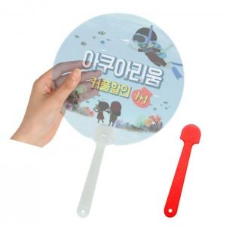

【상세/제작정보】

【인쇄/포장옵션】 | 풀칼라 / 포장불가능

【공급단가】 | 수량 | 2,000~ | 3,000~ | 5,000~ | 10,000~ | 30,000~
*VAT별도 | 반투 | 490원 | 410원 | 320원 | 270원 | 250원
 | 형광레드 | 500원 | 420원 | 330원 | 290원 | 260원

【상품 URL】 | https://www.synergygift.co.kr:443/src/goods_detail.php?gdno=27449

